Estadísticas
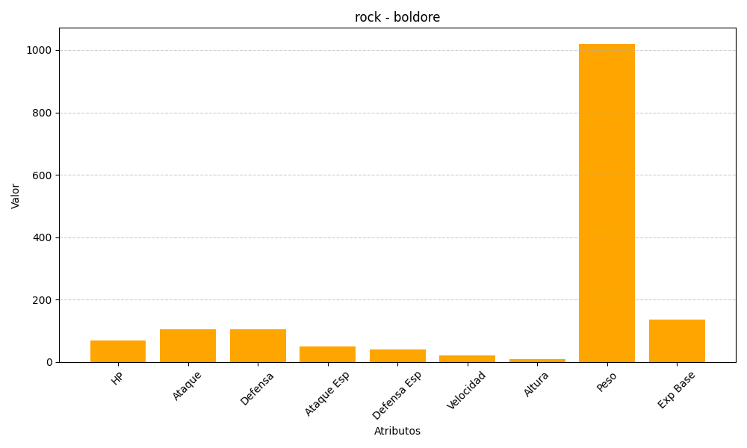
ID | Nombre | Tipo | HP | Ataque | Defensa | Ataque Especial | Defensa Especial | Velocidad | Altura | Peso | Experiencia Base
525 | boldore | rock | 70 | 105 | 105 | 50 | 40 | 20 | 9 | 1020 | 137

